상품제안서
노아극세사 쿠션담요 | 상품코드: F24632

 |  |  |  |  |  |  | 02-412-0044 | www.easy1.co.kr
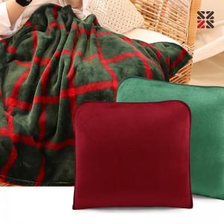

【상세/제작정보】 | ※자수는 쿠션 커버에만 가능하며, 시안 난이도 및 크기에 따라 인쇄비용 변동 될 수 있습니다. ★ 11.09 레드 품절

【인쇄/포장옵션】 | 실크, 자수 / OPP(비닐)

【공급단가】 | 수량 | 200~ | 500~ | 1,000~ | 3,000~ | 5,000~
*VAT별도 | 단가 | 9,100원 | 8,770원 | 8,450원 | 8,120원 | 7,800원

【상품 URL】 | http://www.easy1.co.kr/src/goods_detail.php?gdno=24632

